온톨로지맵
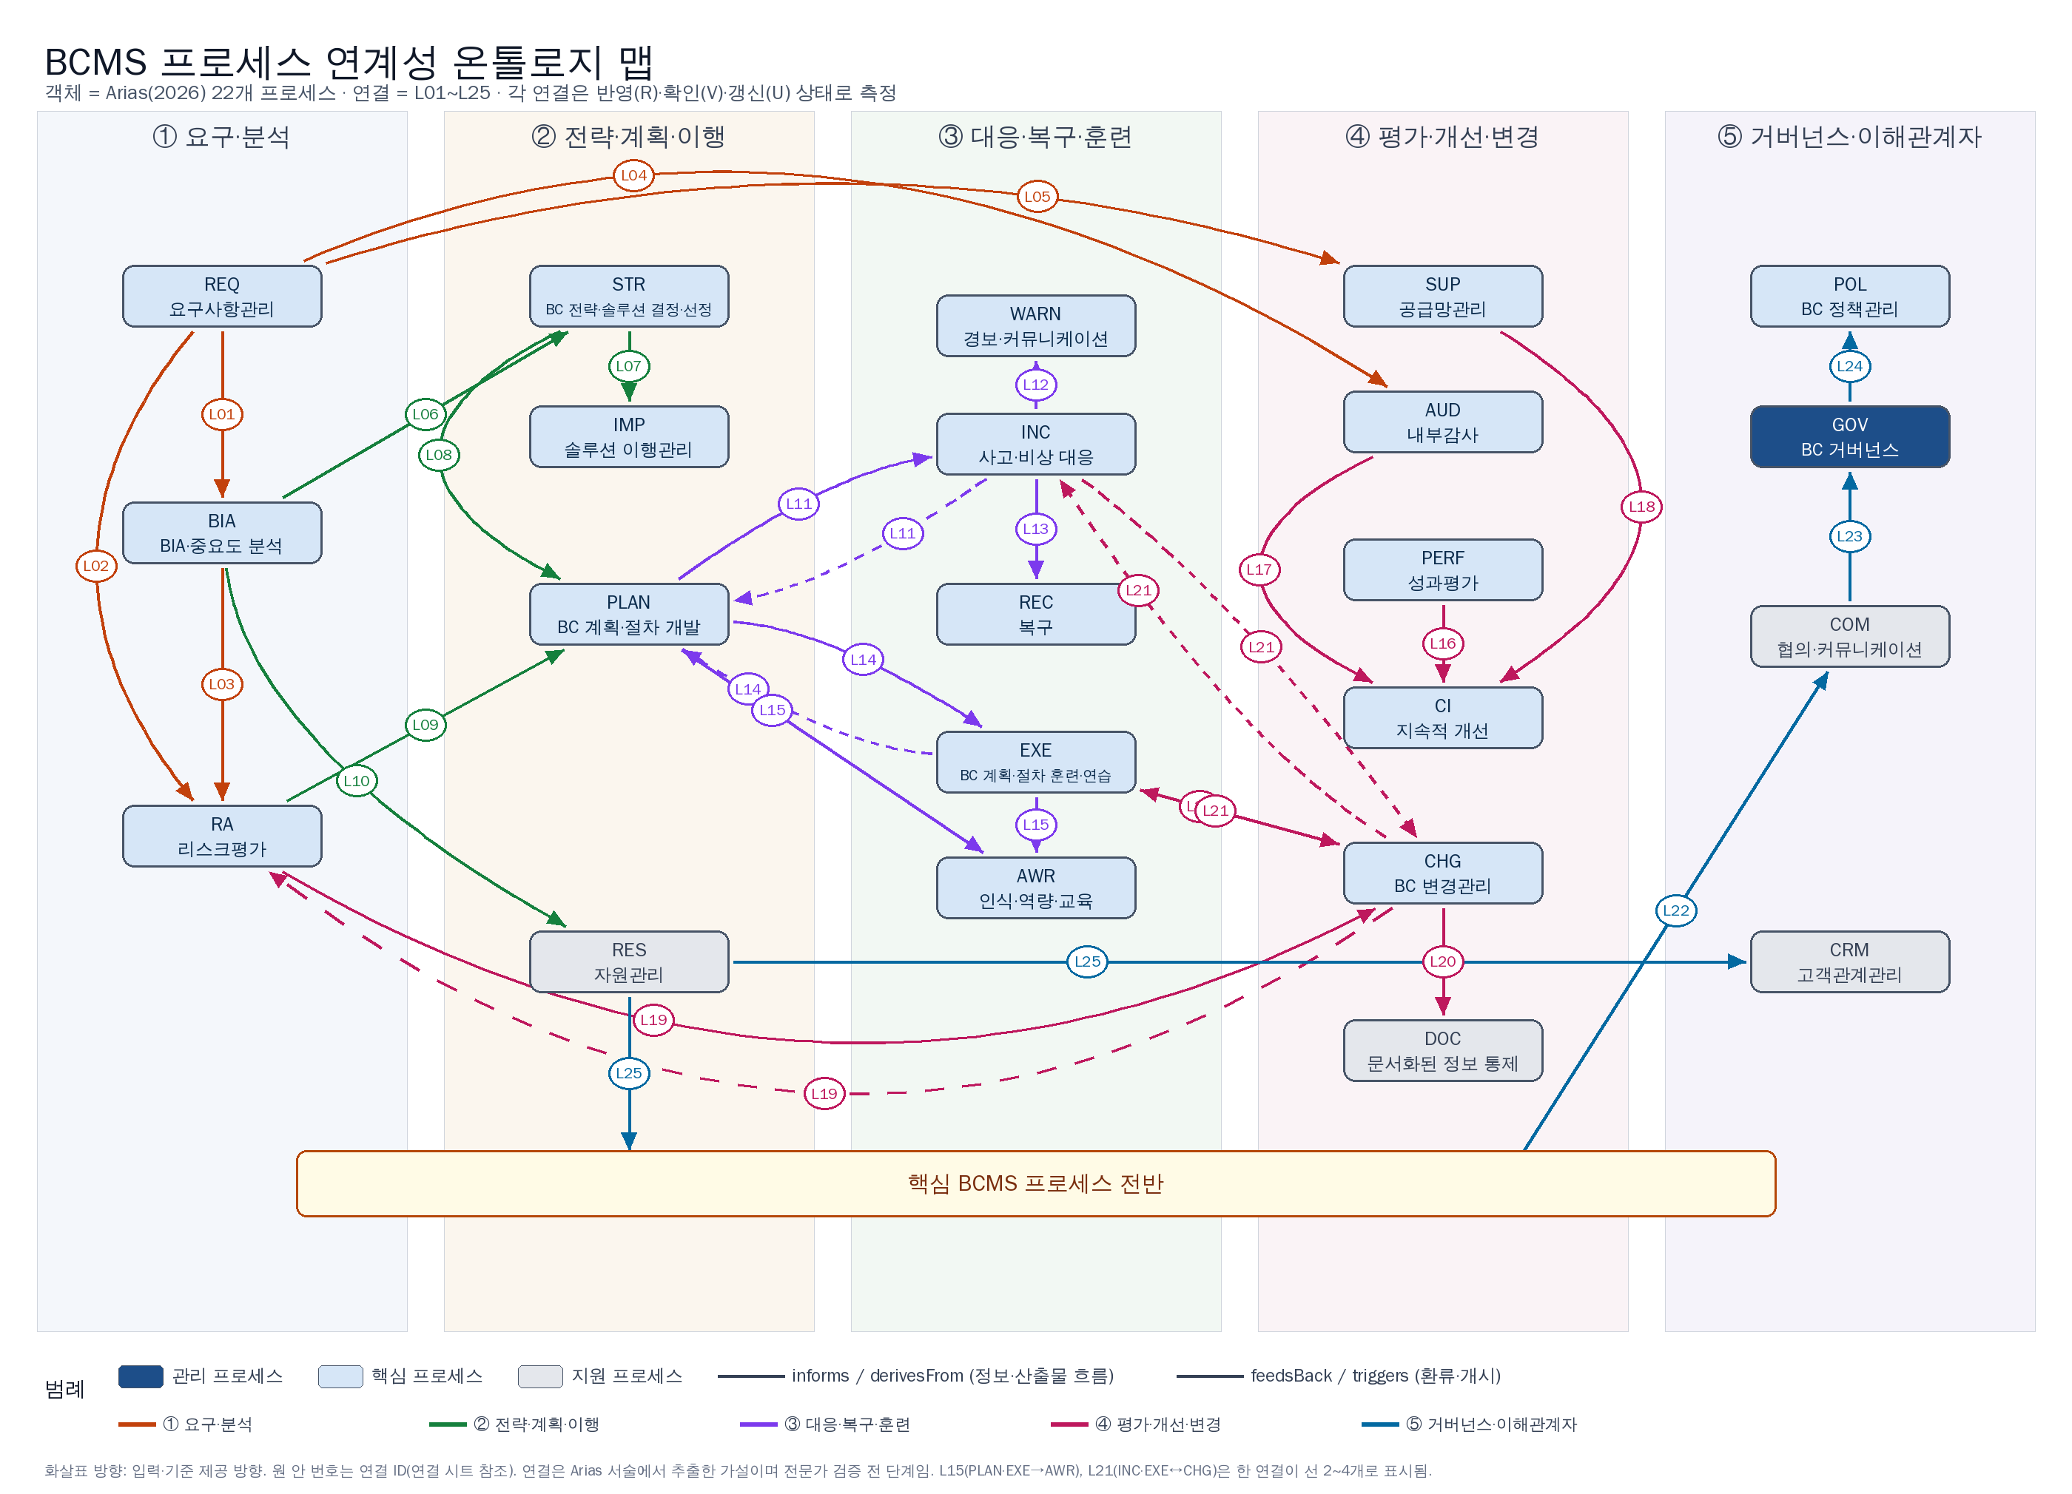
온톨로지 맵 — 22개 프로세스와 25개 연결
그림 파일: docs/BCMS_온톨로지맵.png · 연결 ID는 연결 시트, 관계 목록은 트리플·관계매트릭스 시트 참조

